Jahr
Arbeitmarkt und Bildung in Wien
 | 2021

Arbeitsmarktdaten im Kontext von Bildungsabschlüssen:
Das mit Abstand höchste Arbeitlosigkeitsrisiko haben Personen, die keinen über die Pflichtschule hinaus- gehenden Bildungsabschluss vorweisen können.

Wichtige Arbeitsmarktdaten auf einen Blick

 |  |  | Veränd. zum Vorjahr
 | Bestand/Quote |  | absolut | in%

Arbeitslose Personen | 126,680 |  | -23,020 | -15.4%
Frauen | 54,992 |  | -9,273 | -14.4%
Männer | 71,689 |  | -13,747 | -16.1%
Unselbständig Beschäftigte | 869,029 |  | 26,092 | 3.1%
Frauen | 420,159 |  | 10,262 | 2.5%
Männer | 448,870 |  | 15,830 | 3.7%
Arbeitslosenquote - nationale Berechnung | 12.7% |  | -2.4% | -Punkte
Frauen | 11.6% |  | -2.0% | -Punkte
Männer | 13.8% |  | -2.7% | -Punkte

 | arbeitslose Personen |  | offene Stellen

 | Bestand | Anteil | Bestand | Anteil

Gesamt | 126,680 | 100% | 14,192 | 100%
maximal Pflichtschule | 59,451 | 46.9% | 5,259 | 37.1%
Lehre | 27,488 | 21.7% | 4,633 | 32.6%
Mittlere technisch-gewerbliche Schule | 724 | 0.6% | 46 | 0.3%
Mittlere kaufmännische Schule | 2,176 | 1.7% | 101 | 0.7%
sonstige mittlere Schule | 2,762 | 2.2% | 1,062 | 7.5%
Allgemeinbildende höhere Schule | 10,868 | 8.6% | 60 | 0.4%
Höhere technisch-gewerbliche Schule | 2,423 | 1.9% | 840 | 5.9%
Höhere kaufmännische Schule | 2,135 | 1.7% | 381 | 2.7%
sonstige höhere Schule | 3,786 | 3.0% | 521 | 3.7%
Akademie | 424 | 0.3% | 29 | 0.2%
Fachhochschule | 1,342 | 1.1% | 575 | 4.1%
Universität, Hochschule, Pädagogische Hochschule | 12,698 | 10.0% | 683 | 4.8%

46,9% der arbeitslosen Personen hat lediglich Pflichtschulausbildung, 21,7% verfügen über einen Lehrabschluss; in Summe weisen 68,6% aller arbeitslosen Personen maximal Lehrausbildung auf. Personen mit Lehrabschluss sind allerdings im Vorteil: 32,6% der (sofort verfügbaren) offenen Stellen verlangt diese Qualifikation.

Bestand arbeitsloser Personen nach Ausbildung und Geschlecht

 | Frauen N = 54.992 | Männer N = 71.689
Pflichtschule | 46.6% | 47.2%
Lehre | 17.2% | 25.2%
BMS | 5.4% | 3.7%
AHS | 9.6% | 7.8%
BHS | 7.0% | 6.3%
Uni, FH, Akademie | 14.0% | 9.4%

Bei der differenzierten Betrachtung arbeitsloser Personen nach Geschlecht zeigt sich ein kleiner Unterschied beim Anteil von Personen mit Pflichtschulausbildung (Frauen 46,6%, Männer: 47,2%), jedoch ein deutlicher Unterschie beim Anteil von Personen mit Lehrabschluss: 17,2% der arbeitslosen Frauen, aber 25,2% der arbeitslosen Männer haben eine Lehrausbildung absolviert.

Arbeitslosenquote1 nach Ausbildung

 | 2021 | 2020 | ALQ-Gesamt | ALQ-Gesamt
Pflichtschulausbildung | 33.3% | 31.9% | 12.7% | 11.7%
Lehrausbildung | 13.0% | 11.9% | 12.7% | 11.7%
BMS | 7.7% | 6.3% | 12.7% | 11.7%
AHS | 10.5% | 8.2% | 12.7% | 11.7%
BHS | 7.9% | 7.0% | 12.7% | 11.7%
Akadem. Ausbildung, FH | 4.5% | 4.7% | 12.7% | 11.7%

Arbeitslosenquote1 nach Ausbildung im Zeitverlauf

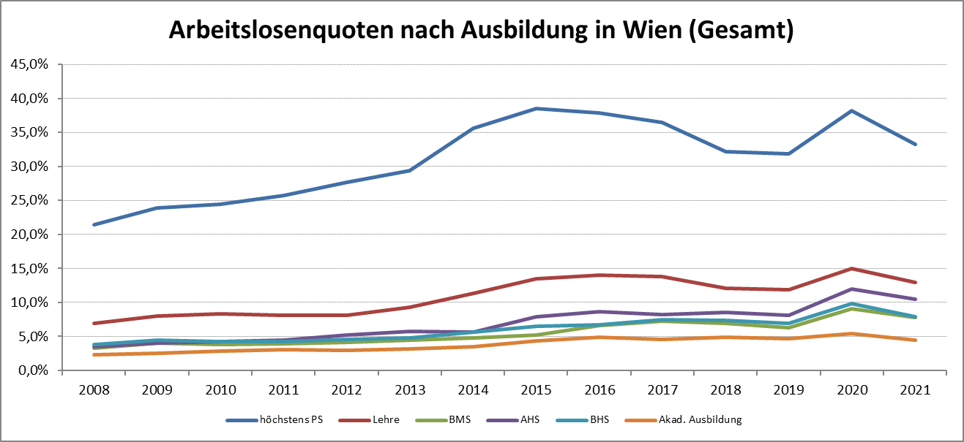

1 Vorgemerkte Arbeitslose einer Bildungsebene bezogen auf das Arbeitskräftepotential (Arbeitslose + unselbstständig Beschäftigte des Jahres) derselben Bildungsebene; die Gliederung der Beschäftigtenbasis nach Bildungsabschluss wurde nach Ergebnissen der Arbeitskräfteerhebung (unselbeständig Erwerbstätige nach LFK) errechnet

verwendete Abkürzungen:
AHS: Allgemeinbildende höhere Schule
BHS: Berufsbildende höhere Schule (Höhere technisch-gewerbliche Schule, Höhere kaufmännische Schule, Sonstige höhere Schule)
BMS: Berufsbildende mittlere Schule (Mittlere technisch-gewerbliche Schule, Mittlere kaufmännische Schule, Sonstige mittlere Schule)

